Luft
Q Belaria ICM 8
511 |  |  |  |  |  |  |  |  |  |  | 825 - mittel |  |  |  |  |  |  |  |  |  |  |  |  |  | Перше значення в холодному та середньому кліматі, outTemp = першому значеню температурі на зовні котру ми маємо. В наступних ячейках, якщо вона менше максимальної з стандартних також пишется вона. |  |  |  |  |  |  |  |  |  |  | Leistungdaten
 |  | Maximalleistung |  |  | Nennleistung |  |  | Minimalleistung |  |  |  |  |  |  | Maximalleistung |  |  | Nennleistung |  |  | Minimalleistung
tVL |  | Qh | P | COP | Qh | P | COP | Qh | P | COP | tVL | tempFlow | standartOutTemps | outTemp | Qh | P | COP | Qh | P | COP | Qh | P | COP |  | Якщо TempFlow = 35 або 55 та outTemp також є у таблиці з даними то ці дані просто копіюются |  |  |  |  |  |  |  |  |  |  | В Lestungdaten додаються тільки початкові дані котрі було надано(на основі котрих ми отримали 825 дані), Якщо мим маємо дані тільки для однієї ToL то інтерполіруєсо зоб було хочаб 2
35 | -18 | 4.3 | 1.8 | 2.3 | 1.9 | 0.8 | 2.3 | - | - | - | 35 | 35 | -15 | -18 | 4.30 | 1.84 | 2.27 | 1.94 | 0.84 | 2.31 | - | - | -
 | -15 | 4.8 | 1.8 | 2.6 | 2.2 | 0.8 | 2.6 | - | - | - |  | 35 | -10 | -10 | 5.61 | 1.92 | 2.92 | 2.60 | 0.86 | 3.02 | - | - | - |  | Якщо outTemp є в таблиці з 511 даними, а tempFlow нема то птрібно виконувати інтерполяцію для отримання даних
 | -10 | 5.6 | 1.9 | 2.9 | 2.6 | 0.9 | 3.0 | - | - | - |  | 34 | -7 | -7 | 6.21 | 1.88 | 3.12 | 2.86 | 0.84 | 3.29 | 1.35 | 0.46 | 3.04 |  | = data55 - (55 - tempFlow) * ( data55 - data35) / (55 - 35)
 | -7 | 6.2 | 1.9 | 3.1 | 2.8 | 0.9 | 3.2 | 1.3 | 0.5 | 3.0 |  | 30 | 2 | 2 | 6.60 | 1.68 | 3.80 | 4.04 | 0.81 | 4.76 | 2.21 | 0.40 | 5.08 |  | де:
 | 2 | 6.6 | 1.9 | 3.5 | 3.9 | 0.9 | 4.3 | 2.1 | 0.5 | 4.5 |  | 27 | 7 | 7 | 9.16 | 1.71 | 4.62 | 4.73 | 0.71 | 5.86 | 2.59 | 0.33 | 6.50 |  | - data55 = дані для 55 градусів
 | 7 | 8.9 | 2.1 | 4.1 | 4.5 | 0.9 | 5.1 | 2.4 | 0.4 | 5.3 |  | 24 | 12 | 12 | 10.79 | 1.79 | 5.47 | 5.58 | 0.66 | 7.12 | 2.82 | 0.29 | 7.86 |  | - data35 = дані для 35 градусів
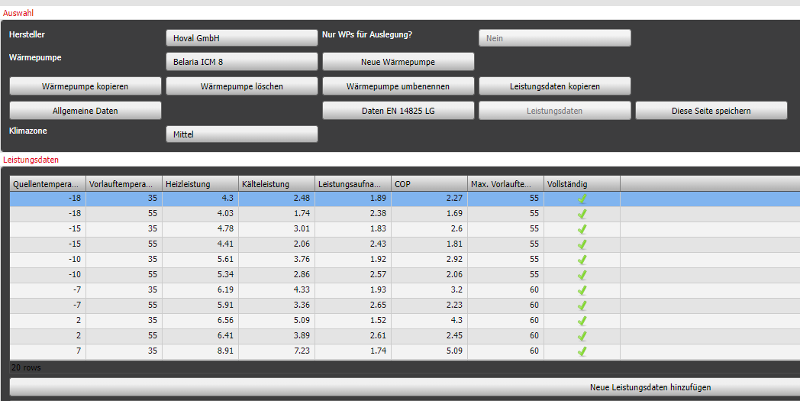
 | 10 | 9.9 | 2.2 | 4.5 | 4.9 | 0.9 | 5.5 | 2.5 | 0.4 | 5.8 |  |  |  |  |  |  |  |  |  |  |  |  |  |  | - tempFlow = потрібна температупа у нососі
 | 12 | 10.4 | 2.2 | 4.7 | 5.1 | 0.9 | 5.8 | 2.6 | 0.4 | 6.1 |  |  |  |  | Maximalleistung |  |  | Nennleistung |  |  | Minimalleistung
 | 15 | 10.5 | 2.2 | 4.7 | 5.2 | 0.9 | 5.9 | 2.6 | 0.4 | 6.2 | tVL | tempFlow | standartOutTemps | outTemp | Qh | P | COP | Qh | P | COP | Qh | P | COP
 | 20 | 10.7 | 2.2 | 4.8 | 5.3 | 0.9 | 6.0 | 2.6 | 0.4 | 6.3 | 55 | 55 | -15 | -18 | 4.03 | 2.39 | 1.69 | 1.54 | 1.13 | 1.36 | - | - | -
45 | -18 | 4.2 | 2.1 | 2.0 | 1.7 | 1.0 | 1.8 | - | - | - |  | 55 | -10 | -10 | 5.34 | 2.59 | 2.07 | 2.18 | 1.20 | 1.82 | - | - | -
 | -15 | 4.6 | 2.2 | 2.1 | 2.0 | 1.0 | 2.0 | - | - | - |  | 52 | -7 | -7 | 5.95 | 2.55 | 2.36 | 2.53 | 1.17 | 2.19 | 0.94 | 0.66 | 1.54 | Ососбливі ситуації |  |  |  |  |  |  |  |  |  |  | Правила
 | -10 | 5.5 | 2.3 | 2.4 | 2.4 | 1.0 | 2.3 | - | - | - |  | 42 | 2 | 2 | 6.51 | 2.14 | 3.15 | 3.68 | 1.03 | 3.71 | 1.82 | 0.55 | 3.59 | - Цей насос мав outTemps = -15, для холоднгого клімату це за мало, так як -15 це тільки 3 темепература на вулиці, отже потрібно попередні чимось закрити, для цього першим значеням береться -15, так як це мінімальна, далі береться знов -15 так як вона є в стандартних даних, та далі пишеться інша температура, перша котра менша-15 , з таблиці standartOutTemps у прикладі це -20 та дані повині бути 0 так як їх нема. |  |  |  |  |  |  |  |  |  |  | - Якщо P = 0 то і COP = 0, та якщо COP = 0 то P = 0
 | -7 | 6.0 | 2.4 | 2.6 | 2.7 | 1.0 | 2.6 | 1.1 | 0.6 | 2.0 |  | 36 | 7 | 7 | 8.88 | 2.15 | 4.00 | 4.48 | 0.89 | 4.96 | 2.32 | 0.45 | 5.20 |  |  |  |  |  |  |  |  |  |  |  | - COP < 1 не може бути
 | 2 | 6.5 | 2.2 | 2.9 | 3.7 | 1.1 | 3.3 | 1.7 | 0.6 | 2.9 |  | 30 | 12 | 12 | 10.57 | 2.03 | 5.04 | 5.33 | 0.78 | 6.37 | 2.67 | 0.37 | 6.91
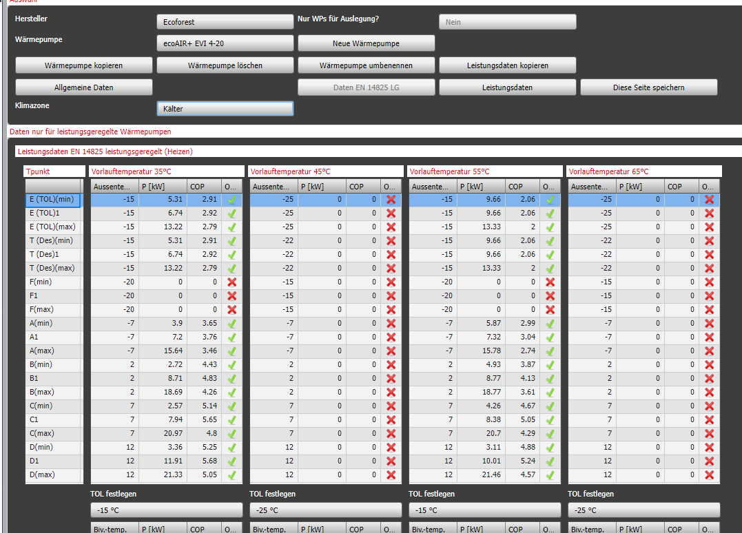
 | 7 | 8.9 | 2.6 | 3.4 | 4.3 | 1.1 | 3.9 | 1.9 | 0.6 | 3.4
 | 10 | 9.7 | 2.6 | 3.7 | 4.6 | 1.1 | 4.1 | 2.2 | 0.6 | 3.9
 | 12 | 10.0 | 2.7 | 3.8 | 4.8 | 1.1 | 4.2 | 2.2 | 0.6 | 3.9 | 825 - cold
 | 15 | 10.1 | 2.7 | 3.8 | 4.9 | 1.1 | 4.4 | 2.3 | 0.6 | 4.2 |  |  |  |  | Maximalleistung |  |  | Nennleistung |  |  | Minimalleistung
 | 20 | 10.2 | 2.7 | 3.8 | 5.0 | 1.1 | 4.5 | 2.4 | 0.6 | 4.4 | tVL | tempFlow | standartOutTemps | outTemp | Qh | P | COP | Qh | P | COP | Qh | P | COP
50 | -18 | 3.4 | 2.3 | 1.5 | 1.5 | 1.0 | 1.5 | - | - | - | 35 | 35 | -25 | -18 | 4.30 | 1.84 | 2.27 | 1.94 | 0.84 | 2.31 | - | - | -
 | -15 | 3.9 | 2.4 | 1.6 | 1.8 | 1.1 | 1.7 | - | - | - |  | 35 | -22 | -18 | 4.30 | 1.84 | 2.27 | 1.94 | 0.84 | 2.31 | - | - | -
 | -10 | 4.9 | 2.5 | 1.9 | 2.3 | 1.1 | 2.0 | - | - | - |  | 35 | -15 | -15 | 4.78 | 1.84 | 2.60 | 2.19 | 0.83 | 2.64 | - | - | -
 | -7 | 5.6 | 2.5 | 2.2 | 2.6 | 1.1 | 2.3 | 1.2 | 0.6 | 1.9 |  | 30 | -7 | -7 | 6.26 | 1.73 | 3.29 | 2.93 | 0.77 | 3.54 | 1.44 | 0.42 | 3.38
 | 2 | 5.9 | 2.4 | 2.4 | 3.5 | 1.2 | 2.9 | 1.8 | 0.6 | 3.1 |  | 27 | 2 | 2 | 6.62 | 1.57 | 3.96 | 4.13 | 0.75 | 5.02 | 2.31 | 0.36 | 5.45
 | 7 | 7.9 | 2.9 | 2.8 | 4.0 | 1.2 | 3.3 | 2.1 | 0.6 | 3.5 |  | 25 | 7 | 7 | 9.22 | 1.61 | 4.76 | 4.78 | 0.67 | 6.06 | 2.66 | 0.30 | 6.79
 | 10 | 8.7 | 3.0 | 2.9 | 4.3 | 1.2 | 3.5 | 2.2 | 0.6 | 3.8 |  | 24 | 12 | 12 | 10.79 | 1.79 | 5.47 | 5.58 | 0.66 | 7.12 | 2.82 | 0.29 | 7.86
 | 12 | 9.0 | 3.0 | 3.0 | 4.4 | 1.2 | 3.6 | 2.2 | 0.6 | 3.8
 | 15 | 9.4 | 3.0 | 3.1 | 4.7 | 1.2 | 3.9 | 2.3 | 0.6 | 4.0
 | 20 | 9.7 | 3.0 | 3.2 | 4.8 | 1.2 | 4.1 | 2.4 | 0.6 | 4.1 |  |  |  |  | Maximalleistung |  |  | Nennleistung |  |  | Minimalleistung
55 | -18 | 4.0 | 2.4 | 1.7 | 1.5 | 1.1 | 1.4 | - | - | - | tVL | tempFlow | standartOutTemps | outTemp | Qh | P | COP | Qh | P | COP | Qh | P | COP
 | -15 | 4.4 | 2.5 | 1.8 | 1.7 | 1.2 | 1.5 | - | - | - | 55 | 55 | -25 | -18 | 4.03 | 2.39 | 1.69 | 1.54 | 1.13 | 1.36 | - | - | -
 | -10 | 5.3 | 2.6 | 2.1 | 2.2 | 1.2 | 1.8 | - | - | - |  | 55 | -22 | -18 | 4.03 | 2.39 | 1.69 | 1.54 | 1.13 | 1.36 | - | - | -
 | -7 | 5.9 | 2.7 | 2.2 | 2.5 | 1.2 | 2.0 | 0.9 | 0.7 | 1.3 |  | 55 | -15 | -15 | 4.41 | 2.45 | 1.81 | 1.70 | 1.15 | 1.48 | - | - | -
 | 2 | 6.4 | 2.6 | 2.5 | 3.3 | 1.3 | 2.6 | 1.4 | 0.7 | 2.0 |  | 44 | -7 | -7 | 6.07 | 2.25 | 2.70 | 2.67 | 1.03 | 2.68 | 1.13 | 0.57 | 2.21
 | 7 | 8.3 | 3.1 | 2.7 | 4.0 | 1.3 | 3.1 | 1.7 | 0.7 | 2.5 |  | 37 | 2 | 2 | 6.55 | 1.95 | 3.42 | 3.83 | 0.94 | 4.15 | 1.98 | 0.49 | 4.21
 | 10 | 9.2 | 3.0 | 3.1 | 4.2 | 1.3 | 3.2 | 1.9 | 0.7 | 2.7 |  | 32 | 7 | 7 | 9.00 | 1.95 | 4.28 | 4.59 | 0.81 | 5.36 | 2.44 | 0.40 | 5.77
 | 12 | 9.6 | 3.0 | 3.2 | 4.3 | 1.3 | 3.3 | 2.1 | 0.7 | 2.9 |  | 30 | 12 | 12 | 10.57 | 2.03 | 5.04 | 5.33 | 0.78 | 6.37 | 2.67 | 0.37 | 6.91
 | 15 | 9.8 | 3.0 | 3.3 | 4.5 | 1.3 | 3.4 | 2.1 | 0.7 | 2.9
 | 20 | 10.0 | 3.0 | 3.3 | 4.7 | 1.3 | 3.5 | 2.2 | 0.7 | 3.0
60 | -18 | - | - | - | - | - | - | - | - | - | 825 - warm
 | -15 | - | - | - | - | - | - | - | - | - |  |  |  |  | Maximalleistung |  |  | Nennleistung |  |  | Minimalleistung
 | -10 | - | - | - | - | - | - | - | - | - | tVL | tempFlow | standartOutTemps | outTemp | Qh | P | COP | Qh | P | COP | Qh | P | COP
 | -7 | 5.2 | 2.6 | 2.0 | 2.2 | 1.4 | 1.7 | - | - | - | 35 | 35 | -7 | -7 | 6.19 | 1.92 | 3.08 | 2.84 | 0.86 | 3.23 | 1.33 | 0.47 | 2.96
 | 2 | 5.6 | 2.5 | 2.2 | 3.1 | 1.4 | 2.2 | 1.3 | 0.8 | 1.6 |  | 35 | 2 | 2 | 6.56 | 1.87 | 3.53 | 3.89 | 0.90 | 4.32 | 2.05 | 0.46 | 4.46
 | 7 | 7.3 | 3.0 | 2.5 | 3.6 | 1.5 | 2.5 | 1.6 | 0.8 | 2.0 |  | 35 | 2 | 2 | 6.56 | 1.87 | 3.53 | 3.89 | 0.90 | 4.32 | 2.05 | 0.46 | 4.46
 | 10 | 8.1 | 2.9 | 2.8 | 4.0 | 1.4 | 2.8 | 1.8 | 0.8 | 2.3 |  | 31 | 7 | 7 | 9.03 | 1.91 | 4.34 | 4.62 | 0.79 | 5.46 | 2.47 | 0.38 | 5.92
 | 12 | 8.5 | 2.9 | 2.9 | 4.2 | 1.4 | 2.9 | 2.0 | 0.8 | 2.5 |  | 26 | 12 | 12 | 10.71 | 1.87 | 5.33 | 5.49 | 0.70 | 6.87 | 2.77 | 0.31 | 7.55 | -Коли в наданих даних нема потрібної OutTemp то треба отримати спочатку дані для 35 та 55 градусів при потрібній outTemp, після чого вже можна отримати дані для заданої tempFlow, це все працює завдяки інтерпояляції
 | 15 | 8.6 | 2.9 | 3.0 | 4.4 | 1.4 | 3.0 | 2.0 | 0.8 | 2.5
 | 20 | 8.8 | 2.9 | 3.0 | 4.5 | 1.4 | 3.1 | 2.1 | 0.8 | 2.7 |  |  |  |  |  |  |  |  |  |  |  |  |  | Приклад: в нас нема даних при 2, але маєсмо -7 та 7
 |  |  |  |  |  |  |  |  |  |  |  |  |  |  | Maximalleistung |  |  | Nennleistung |  |  | Minimalleistung
 |  |  |  |  |  |  |  |  |  |  | tVL | tempFlow | standartOutTemps | outTemp | Qh | P | COP | Qh | P | COP | Qh | P | COP
 |  |  |  |  |  |  |  |  |  |  | 55 | 55 | -7 | -7 | 5.91 | 2.66 | 2.23 | 2.47 | 1.23 | 2.01 | 0.88 | 0.69 | 1.29 | 35 | -7 | 6.2 | 1.9 | 3.1 | 2.8 | 0.9 | 3.2 | 1.3 | 0.5 | 3.0
 |  |  |  |  |  |  |  |  |  |  |  | 55 | 2 | 2 | 6.41 | 2.63 | 2.45 | 3.30 | 1.28 | 2.58 | 1.40 | 0.72 | 1.97 |  | 7 | 8.9 | 2.1 | 4.1 | 4.5 | 0.9 | 5.1 | 2.4 | 0.4 | 5.3
 |  |  |  |  |  |  |  |  |  |  |  | 55 | 2 | 2 | 6.41 | 2.63 | 2.45 | 3.30 | 1.28 | 2.58 | 1.40 | 0.72 | 1.97
 |  |  |  |  |  |  |  |  |  |  |  | 46 | 7 | 7 | 8.57 | 2.63 | 3.32 | 4.21 | 1.09 | 3.95 | 2.01 | 0.59 | 3.75 | 55 | -7 | 5.9 | 2.7 | 2.2 | 2.5 | 1.2 | 2.0 | 0.9 | 0.7 | 1.3
 |  |  |  |  |  |  |  |  |  |  |  | 34 | 12 | 12 | 10.42 | 2.18 | 4.75 | 5.16 | 0.87 | 5.88 | 2.57 | 0.43 | 6.27 |  | 7 | 8.3 | 3.1 | 2.7 | 4.0 | 1.3 | 3.1 | 1.7 | 0.7 | 2.5

 |  |  |  |  |  |  |  |  |  |  |  |  |  |  |  |  |  |  |  |  |  |  |  | 35 | 2 | 7.9 | 2.0 | 3.7 | 3.9 | 0.9 | 4.4 | 2.0 | 0.5 | 4.5
 |  |  |  |  |  |  |  |  |  |  |  |  |  |  |  |  |  |  |  |  |  |  |  | 55 | 2 | 7.4 | 2.9 | 2.5 | 3.4 | 1.3 | 2.7 | 1.4 | 0.7 | 2.0

 |  |  |  |  |  |  |  |  |  |  |  |  |  |  |  |  |  |  |  |  |  |  |  | Після чого ми можемо отримати дані при потрібній tempFlow

Sole
Thermalia twin H (22) Sole
 |  |  |  |  |  |  |  |  |  |  | 825 - mittel |  |  |  |  |  |  |  |  |  |  |  |  |  | outTemps = StandartTemps , майже завжди, окрім випадків коли ми знаємо ToL, в прикладі TOL = -20 | Leistungdaten
 |  | Maximalleistung |  |  | Nennleistung |  |  | Minimalleistung |  |  |  |  |  |  | Maximalleistung |  |  | Nennleistung |  |  | Minimalleistung
tVL |  | Qh | P | COP | Qh | P | COP | Qh | P | COP | tVL | tempFlow | standartOutTemps | outTemp | Qh | P | COP | Qh | P | COP | Qh | P | COP |  | Якщо TempFlow = 35 або 55 то беруться дані при 0, коли нема даних за 0 то беруться перші outTemps котрі мають дані як для 35 так і для 55 | В Lestungdaten додаються тільки початкові дані котрі було надано(на основі котрих ми отримали 825 дані), Якщо мим маємо дані тільки для однієї ToL то інтерполіруєсо зоб було хочаб 2
30 | -5 | 18.4 | 4.0 | 4.6 | - | - | - | 9.1 | 2.0 | 4.5 | 35 | 35 | -15 | -20 | 20.86 | 4.55 | 4.58 | - | - | - | 10.01 | 2.28 | 4.40
 | -2 | 20.1 | 4.1 | 4.9 | - | - | - | 9.9 | 2.1 | 4.8 |  | 35 | -10 | -10 | 20.86 | 4.55 | 4.58 | - | - | - | 10.01 | 2.28 | 4.40 |  | Ці дані розраховуються також на основі даних для 0 або якщо нема даних для 0, то за рахунок першої OutTemp котра має дані для 35 та 55
 | 0 | 21.3 | 4.1 | 5.1 | - | - | - | 10.5 | 2.1 | 5.0 |  | 34 | -7 | -7 | 21.04 | 4.47 | 4.67 | - | - | - | 10.17 | 2.24 | 4.51
 | 2 | 22.7 | 4.2 | 5.5 | - | - | - | 11.2 | 2.1 | 5.3 |  | 30 | 2 | 2 | 21.78 | 4.13 | 5.04 | - | - | - | 10.80 | 2.08 | 4.94 |  | = data55 - (55 - tempFlow) * ( data55 - data35) / (55 - 35)
 | 5 | 24.9 | 4.2 | 5.9 | - | - | - | 12.3 | 2.1 | 5.8 |  | 27 | 7 | 7 | 22.33 | 3.88 | 5.31 | - | - | - | 11.28 | 1.96 | 5.27 |  | де:
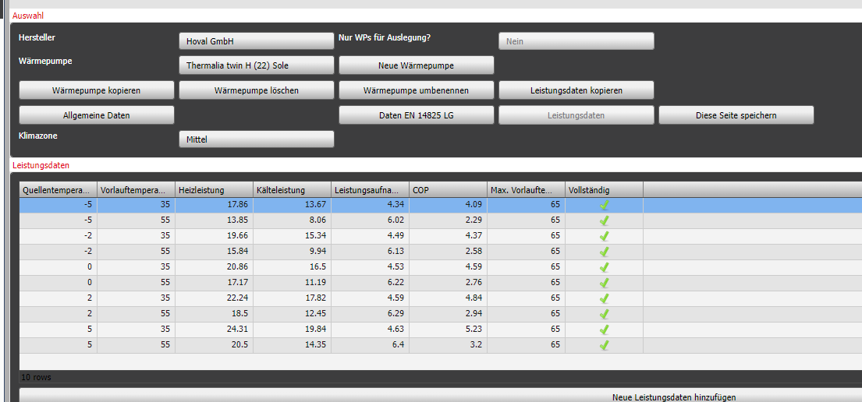
35 | -5 | 17.9 | 4.4 | 4.1 | - | - | - | 8.6 | 2.2 | 3.9 |  | 24 | 12 | 12 | 22.88 | 3.63 | 5.58 | - | - | - | 11.75 | 1.84 | 5.59 |  | - data55 = дані для 55 градусів
 | -2 | 19.7 | 4.5 | 4.4 | - | - | - | 9.4 | 2.2 | 4.2 |  |  |  |  |  |  |  |  |  |  |  |  |  |  | - data35 = дані для 35 градусів
 | 0 | 20.9 | 4.6 | 4.6 | - | - | - | 10.0 | 2.3 | 4.4 |  |  |  |  | Maximalleistung |  |  | Nennleistung |  |  | Minimalleistung |  |  |  | - tempFlow = потрібна температупа у нососі
 | 2 | 22.2 | 4.6 | 4.8 | - | - | - | 10.7 | 2.3 | 4.6 | tVL | tempFlow | standartOutTemps | outTemp | Qh | P | COP | Qh | P | COP | Qh | P | COP
 | 5 | 24.3 | 4.7 | 5.2 | - | - | - | 11.7 | 2.3 | 5.0 | 55 | 55 | -15 | -20 | 20.86 | 4.55 | 4.58 | - | - | - | 10.01 | 2.28 | 4.40
40 | -5 | 17.3 | 4.8 | 3.6 | - | - | - | 8.1 | 2.4 | 3.4 |  | 55 | -10 | -10 | 20.86 | 4.55 | 4.58 | - | - | - | 10.01 | 2.28 | 4.40 | Правила
 | -2 | 19.2 | 4.9 | 3.9 | - | - | - | 8.9 | 2.4 | 3.7 |  | 52 | -7 | -7 | 17.72 | 5.98 | 3.03 | - | - | - | 7.32 | 2.95 | 2.56 | - Якщо P = 0 то і COP = 0, та якщо COP = 0 то P = 0
 | 0 | 20.4 | 5.0 | 4.1 | - | - | - | 9.5 | 2.5 | 3.9 |  | 42 | 2 | 2 | 19.57 | 5.14 | 3.94 | - | - | - | 8.90 | 2.55 | 3.64 | - COP < 1 не може бути
 | 2 | 21.8 | 5.0 | 4.3 | - | - | - | 10.2 | 2.5 | 4.1 |  | 36 | 7 | 7 | 20.67 | 4.64 | 4.49 | - | - | - | 9.85 | 2.32 | 4.29
 | 5 | 23.8 | 5.1 | 4.7 | - | - | - | 11.1 | 2.5 | 4.4 |  | 30 | 12 | 12 | 21.78 | 4.13 | 5.04 | - | - | - | 10.80 | 2.08 | 4.94
45 | -5 | 16.8 | 5.2 | 3.2 | - | - | - | 7.6 | 2.6 | 3.0
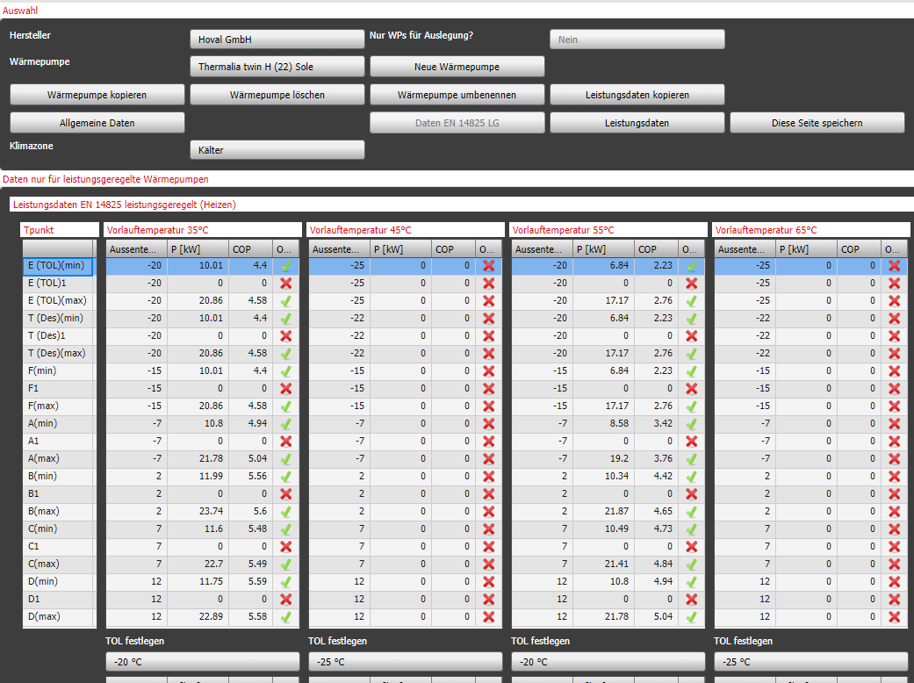
 | -2 | 18.7 | 5.3 | 3.5 | - | - | - | 8.5 | 2.6 | 3.2
 | 0 | 20.0 | 5.4 | 3.7 | - | - | - | 9.0 | 2.6 | 3.4 | 825 - cold
 | 2 | 21.3 | 5.4 | 3.9 | - | - | - | 9.6 | 2.7 | 3.6 |  |  |  |  | Maximalleistung |  |  | Nennleistung |  |  | Minimalleistung
 | 5 | 23.2 | 5.5 | 4.2 | - | - | - | 10.5 | 2.7 | 3.8 | tVL | tempFlow | standartOutTemps | outTemp | Qh | P | COP | Qh | P | COP | Qh | P | COP
50 | -5 | 15.3 | 5.6 | 2.7 | - | - | - | 6.6 | 2.8 | 2.4 | 35 | 35 | -25 | -20 | 20.86 | 4.55 | 4.58 | - | - | - | 10.01 | 2.28 | 4.40
 | -2 | 17.3 | 5.7 | 3.0 | - | - | - | 7.4 | 2.8 | 2.6 |  | 35 | -22 | -20 | 20.86 | 4.55 | 4.58 | - | - | - | 10.01 | 2.28 | 4.40
 | 0 | 18.6 | 5.8 | 3.2 | - | - | - | 7.9 | 2.9 | 2.8 |  | 35 | -15 | -15 | 20.86 | 4.55 | 4.58 | - | - | - | 10.01 | 2.28 | 4.40
 | 2 | 19.9 | 5.9 | 3.4 | - | - | - | 8.5 | 2.9 | 2.9 |  | 30 | -7 | -7 | 21.78 | 4.13 | 5.04 | - | - | - | 10.80 | 2.08 | 4.94
 | 5 | 21.9 | 6.0 | 3.7 | - | - | - | 9.3 | 2.9 | 3.2 |  | 27 | 2 | 2 | 22.33 | 3.88 | 5.31 | - | - | - | 11.28 | 1.96 | 5.27
55 | -5 | 13.9 | 6.0 | 2.3 | - | - | - | 5.5 | 3.0 | 1.9 |  | 25 | 7 | 7 | 22.70 | 3.72 | 5.49 | - | - | - | 11.59 | 1.88 | 5.48
 | -2 | 15.8 | 6.1 | 2.6 | - | - | - | 6.3 | 3.0 | 2.1 |  | 24 | 12 | 12 | 22.88 | 3.63 | 5.58 | - | - | - | 11.75 | 1.84 | 5.59
 | 0 | 17.2 | 6.2 | 2.8 | - | - | - | 6.8 | 3.1 | 2.2
 | 2 | 18.5 | 6.3 | 2.9 | - | - | - | 7.4 | 3.1 | 2.4
 | 5 | 20.5 | 6.4 | 3.2 | - | - | - | 8.2 | 3.2 | 2.6 |  |  |  |  | Maximalleistung |  |  | Nennleistung |  |  | Minimalleistung
60 | -5 | 12.4 | 6.4 | 1.9 | - | - | - | 4.5 | 3.2 | 1.4 | tVL | tempFlow | standartOutTemps | outTemp | Qh | P | COP | Qh | P | COP | Qh | P | COP
 | -2 | 14.4 | 6.6 | 2.2 | - | - | - | 5.2 | 3.2 | 1.6 | 55 | 55 | -25 | -20 | 20.86 | 4.55 | 4.58 | - | - | - | 10.01 | 2.28 | 4.40
 | 0 | 15.8 | 6.7 | 2.4 | - | - | - | 5.7 | 3.3 | 1.8 |  | 55 | -22 | -20 | 20.86 | 4.55 | 4.58 | - | - | - | 10.01 | 2.28 | 4.40
 | 2 | 17.1 | 6.7 | 2.5 | - | - | - | 6.2 | 3.3 | 1.9 |  | 55 | -15 | -15 | 20.86 | 4.55 | 4.58 | - | - | - | 10.01 | 2.28 | 4.40
 | 5 | 19.1 | 6.8 | 2.8 | - | - | - | 7.0 | 3.4 | 2.1 |  | 44 | -7 | -7 | 19.20 | 5.31 | 3.76 | - | - | - | 8.59 | 2.63 | 3.42
65 | -5 | 10.95 | 6.86 | 1.60 | - | - | - | 3.46 | 3.38 | 1.02 |  | 37 | 2 | 2 | 20.49 | 4.72 | 4.40 | - | - | - | 9.69 | 2.35 | 4.18
 | -2 | 12.99 | 7.00 | 1.86 | - | - | - | 4.17 | 3.45 | 1.21 |  | 32 | 7 | 7 | 21.41 | 4.30 | 4.85 | - | - | - | 10.48 | 2.16 | 4.72
 | 0 | 14.35 | 7.09 | 2.03 | - | - | - | 4.64 | 3.49 | 1.33 |  | 30 | 12 | 12 | 21.78 | 4.13 | 5.04 | - | - | - | 10.80 | 2.08 | 4.94
 | 2 | 15.73 | 7.16 | 2.20 | - | - | - | 5.12 | 3.53 | 1.45
 | 5 | 17.79 | 7.28 | 2.44 | - | - | - | 5.84 | 3.59 | 1.63
 |  |  |  |  |  |  |  |  |  |  | 825 - warm
 |  |  |  |  |  |  |  |  |  |  |  |  |  |  | Maximalleistung |  |  | Nennleistung |  |  | Minimalleistung
 |  |  |  |  |  |  |  |  |  |  | tVL | tempFlow | standartOutTemps | outTemp | Qh | P | COP | Qh | P | COP | Qh | P | COP
 |  |  |  |  |  |  |  |  |  |  | 35 | 35 | -7 | -7 | 20.86 | 4.55 | 4.58 | - | - | - | 10.01 | 2.28 | 4.40
 |  |  |  |  |  |  |  |  |  |  |  | 35 | 2 | 2 | 20.86 | 4.55 | 4.58 | - | - | - | 10.01 | 2.28 | 4.40
 |  |  |  |  |  |  |  |  |  |  |  | 35 | 2 | 2 | 20.86 | 4.55 | 4.58 | - | - | - | 10.01 | 2.28 | 4.40
 |  |  |  |  |  |  |  |  |  |  |  | 31 | 7 | 7 | 21.59 | 4.22 | 4.95 | - | - | - | 10.64 | 2.12 | 4.83
 |  |  |  |  |  |  |  |  |  |  |  | 26 | 12 | 12 | 22.52 | 3.80 | 5.40 | - | - | - | 11.43 | 1.92 | 5.37

 |  |  |  |  |  |  |  |  |  |  |  |  |  |  | Maximalleistung |  |  | Nennleistung |  |  | Minimalleistung
 |  |  |  |  |  |  |  |  |  |  | tVL | tempFlow | standartOutTemps | outTemp | Qh | P | COP | Qh | P | COP | Qh | P | COP
 |  |  |  |  |  |  |  |  |  |  | 55 | 55 | -7 | -7 | 20.86 | 4.55 | 4.58 | - | - | - | 10.01 | 2.28 | 4.40
 |  |  |  |  |  |  |  |  |  |  |  | 55 | 2 | 2 | 20.86 | 4.55 | 4.58 | - | - | - | 10.01 | 2.28 | 4.40
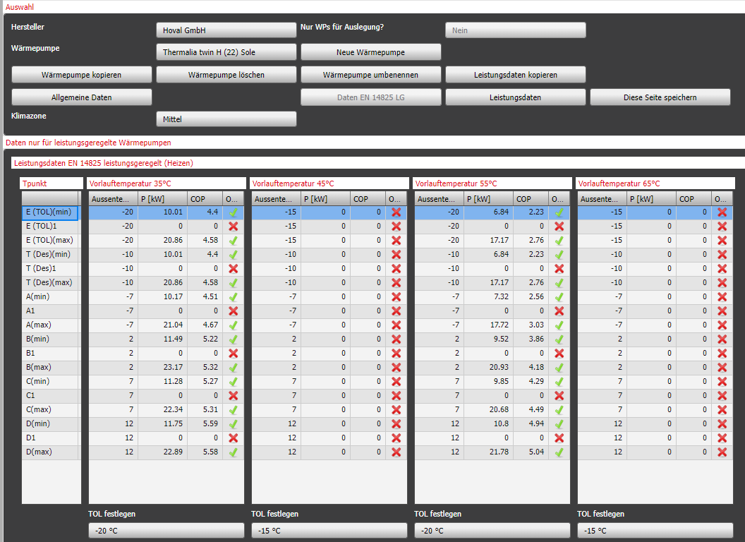
 |  |  |  |  |  |  |  |  |  |  |  | 55 | 2 | 2 | 20.86 | 4.55 | 4.58 | - | - | - | 10.01 | 2.28 | 4.40
 |  |  |  |  |  |  |  |  |  |  |  | 46 | 7 | 7 | 18.83 | 5.47 | 3.58 | - | - | - | 8.27 | 2.71 | 3.21
 |  |  |  |  |  |  |  |  |  |  |  | 34 | 12 | 12 | 21.04 | 4.47 | 4.67 | - | - | - | 10.17 | 2.24 | 4.51

Wasser
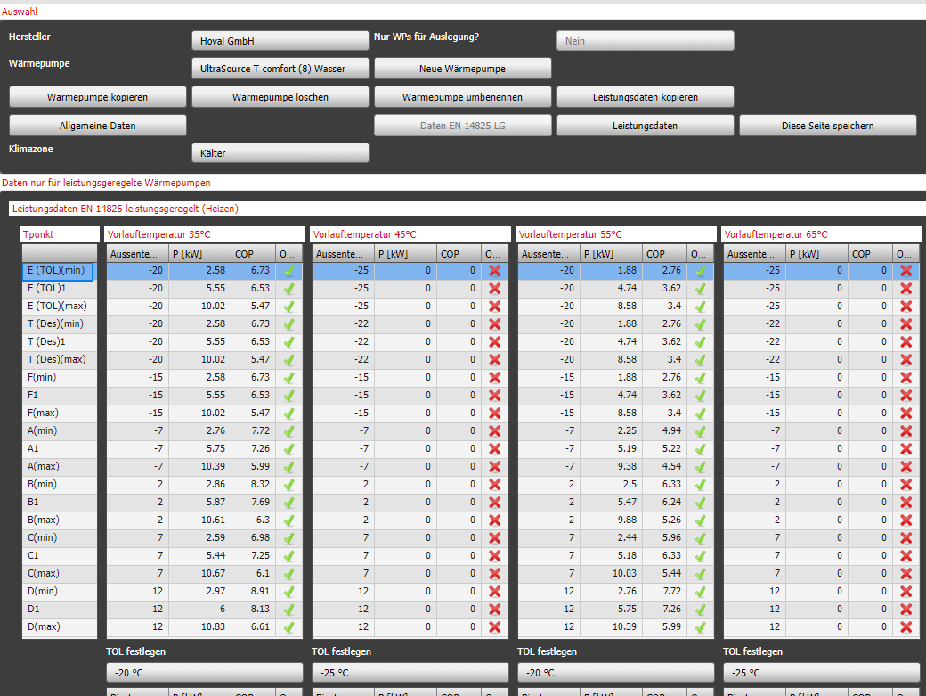
UltraSource T comfort (8) Wasser
 |  |  |  |  |  |  |  |  |  |  | 825 - mittel |  |  |  |  |  |  |  |  |  |  |  |  |  | outTemps = StandartTemps , майже завжди, окрім випадків коли ми знаємо ToL, в прикладі TOL = -20 | Leistungdaten
 |  | Maximalleistung |  |  | Nennleistung |  |  | Minimalleistung |  |  |  |  |  |  | Maximalleistung |  |  | Nennleistung |  |  | Minimalleistung
tVL |  | Qh | P | COP | Qh | P | COP | Qh | P | COP | tVL | tempFlow | standartOutTemps | outTemp | Qh | P | COP | Qh | P | COP | Qh | P | COP |  | Якщо TempFlow = 35 або 55 то беруться дані при 10, коли нема даних за 10 то беруться перші outTemps котрі мають дані як для 35 так і для 55 | В Lestungdaten додаються тільки початкові дані котрі було надано(на основі котрих ми отримали 825 дані), Якщо мим маємо дані тільки для однієї ToL то інтерполіруєсо зоб було хочаб 2
35 | 7 | 9.8 | 1.9 | 5.2 | 5.1 | 0.9 | 5.9 | 2.4 | 0.4 | 5.5 | 35 | 35 | -15 | -20 | 10.03 | 1.84 | 5.47 | 5.55 | 0.85 | 6.53 | 2.58 | 0.38 | 6.73
 | 10 | 10.0 | 1.8 | 5.5 | 5.6 | 0.9 | 6.5 | 2.6 | 0.4 | 6.7 |  | 35 | -10 | -10 | 10.03 | 1.84 | 5.47 | 5.55 | 0.85 | 6.53 | 2.58 | 0.38 | 6.73 |  | Ці дані розраховуються також на основі даних для 10 або якщо нема даних для 10, то за рахунок першої OutTemp котра має дані для 35 та 55
 | 15 | 10.1 | 1.6 | 6.4 | 6.4 | 0.8 | 7.8 | 3.0 | 0.4 | 8.3 |  | 34 | -7 | -7 | 10.11 | 1.80 | 5.57 | 5.59 | 0.83 | 6.67 | 2.62 | 0.37 | 6.93
45 | 7 | 9.2 | 2.3 | 3.9 | 4.7 | 1.1 | 4.4 | 2.0 | 0.5 | 3.8 |  | 30 | 2 | 2 | 10.40 | 1.66 | 5.98 | 5.75 | 0.74 | 7.26 | 2.76 | 0.31 | 7.72 |  | = data55 - (55 - tempFlow) * ( data55 - data35) / (55 - 35)
 | 10 | 9.8 | 2.3 | 4.3 | 5.2 | 1.1 | 4.8 | 2.3 | 0.5 | 4.2 |  | 27 | 7 | 7 | 10.61 | 1.56 | 6.29 | 5.87 | 0.67 | 7.69 | 2.87 | 0.27 | 8.32 |  | де:
 | 15 | 9.9 | 2.0 | 5.1 | 6.0 | 1.1 | 5.5 | 2.6 | 0.5 | 5.1 |  | 24 | 12 | 12 | 10.83 | 1.46 | 6.60 | 6.00 | 0.60 | 8.13 | 2.97 | 0.22 | 8.91 |  | - data55 = дані для 55 градусів
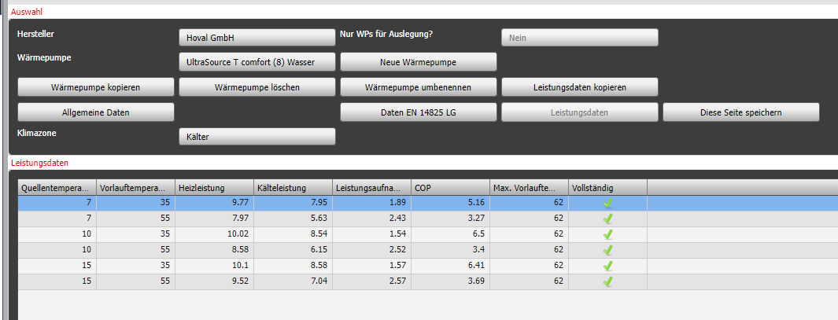
50 | 7 | 8.9 | 2.6 | 3.4 | 4.5 | 1.2 | 3.8 | 1.9 | 0.6 | 3.1 |  |  |  |  |  |  |  |  |  |  |  |  |  |  | - data35 = дані для 35 градусів
 | 10 | 9.6 | 2.5 | 3.8 | 5.0 | 1.2 | 4.1 | 2.1 | 0.6 | 3.4 |  |  |  |  | Maximalleistung |  |  | Nennleistung |  |  | Minimalleistung |  |  |  | - tempFlow = потрібна температупа у нососі
 | 15 | 9.7 | 2.2 | 4.4 | 5.7 | 1.2 | 4.7 | 2.4 | 0.6 | 4.1 | tVL | tempFlow | standartOutTemps | outTemp | Qh | P | COP | Qh | P | COP | Qh | P | COP
55 | 7 | 8.0 | 2.4 | 3.3 | 4.3 | 1.3 | 3.3 | 2.0 | 0.7 | 2.6 | 55 | 55 | -15 | -20 | 8.58 | 2.53 | 3.40 | 4.74 | 1.31 | 3.62 | 1.88 | 0.68 | 2.76
 | 10 | 8.6 | 2.5 | 3.4 | 4.7 | 1.3 | 3.6 | 1.9 | 0.7 | 2.8 |  | 55 | -10 | -10 | 8.58 | 2.53 | 3.40 | 4.74 | 1.31 | 3.62 | 1.88 | 0.68 | 2.76 | Правила
 | 15 | 9.5 | 2.6 | 3.7 | 5.5 | 1.3 | 4.1 | 2.3 | 0.7 | 3.4 |  | 52 | -7 | -7 | 8.80 | 2.42 | 3.71 | 4.86 | 1.24 | 4.05 | 1.99 | 0.64 | 3.36 | - Якщо P = 0 то і COP = 0, та якщо COP = 0 то P = 0
62 | 7 | 7.4 | 2.7 | 2.7 | 4.0 | 1.4 | 2.8 | 1.9 | 1.0 | 1.9 |  | 42 | 2 | 2 | 9.53 | 2.08 | 4.74 | 5.27 | 1.01 | 5.51 | 2.34 | 0.49 | 5.34 | - COP < 1 не може бути
 | 10 | 8.0 | 2.8 | 2.9 | 4.3 | 1.5 | 3.0 | 1.9 | 0.9 | 2.1 |  | 36 | 7 | 7 | 9.96 | 1.87 | 5.36 | 5.51 | 0.87 | 6.38 | 2.55 | 0.40 | 6.53
 | 15 | 9.0 | 2.8 | 3.2 | 5.0 | 1.5 | 3.4 | 1.9 | 0.8 | 2.4 |  | 30 | 12 | 12 | 10.40 | 1.66 | 5.98 | 5.75 | 0.74 | 7.26 | 2.76 | 0.31 | 7.72

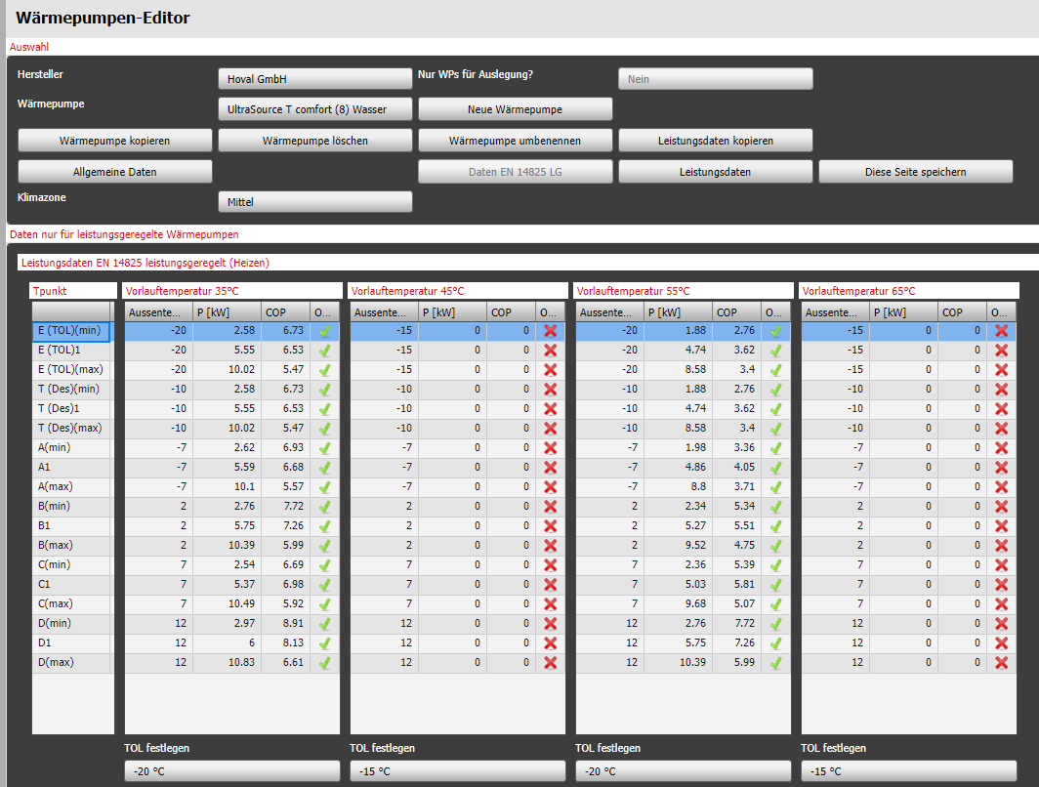
 |  |  |  |  |  |  |  |  |  |  | 825 - cold
 |  |  |  |  |  |  |  |  |  |  |  |  |  |  | Maximalleistung |  |  | Nennleistung |  |  | Minimalleistung
 |  |  |  |  |  |  |  |  |  |  | tVL | tempFlow | standartOutTemps | outTemp | Qh | P | COP | Qh | P | COP | Qh | P | COP
 |  |  |  |  |  |  |  |  |  |  | 35 | 35 | -25 | -20 | 10.03 | 1.84 | 5.47 | 5.55 | 0.85 | 6.53 | 2.58 | 0.38 | 6.73
 |  |  |  |  |  |  |  |  |  |  |  | 35 | -22 | -20 | 10.03 | 1.84 | 5.47 | 5.55 | 0.85 | 6.53 | 2.58 | 0.38 | 6.73
 |  |  |  |  |  |  |  |  |  |  |  | 35 | -15 | -15 | 10.03 | 1.84 | 5.47 | 5.55 | 0.85 | 6.53 | 2.58 | 0.38 | 6.73
 |  |  |  |  |  |  |  |  |  |  |  | 30 | -7 | -7 | 10.40 | 1.66 | 5.98 | 5.75 | 0.74 | 7.26 | 2.76 | 0.31 | 7.72
 |  |  |  |  |  |  |  |  |  |  |  | 27 | 2 | 2 | 10.61 | 1.56 | 6.29 | 5.87 | 0.67 | 7.69 | 2.87 | 0.27 | 8.32
 |  |  |  |  |  |  |  |  |  |  |  | 25 | 7 | 7 | 10.76 | 1.49 | 6.50 | 5.96 | 0.62 | 7.98 | 2.94 | 0.24 | 8.71
 |  |  |  |  |  |  |  |  |  |  |  | 24 | 12 | 12 | 10.83 | 1.46 | 6.60 | 6.00 | 0.60 | 8.13 | 2.97 | 0.22 | 8.91

 |  |  |  |  |  |  |  |  |  |  |  |  |  |  | Maximalleistung |  |  | Nennleistung |  |  | Minimalleistung
 |  |  |  |  |  |  |  |  |  |  | tVL | tempFlow | standartOutTemps | outTemp | Qh | P | COP | Qh | P | COP | Qh | P | COP
 |  |  |  |  |  |  |  |  |  |  | 55 | 55 | -25 | -20 | 8.58 | 2.53 | 3.40 | 4.74 | 1.31 | 3.62 | 1.88 | 0.68 | 2.76
 |  |  |  |  |  |  |  |  |  |  |  | 55 | -22 | -20 | 8.58 | 2.53 | 3.40 | 4.74 | 1.31 | 3.62 | 1.88 | 0.68 | 2.76
 |  |  |  |  |  |  |  |  |  |  |  | 55 | -15 | -15 | 8.58 | 2.53 | 3.40 | 4.74 | 1.31 | 3.62 | 1.88 | 0.68 | 2.76
 |  |  |  |  |  |  |  |  |  |  |  | 44 | -7 | -7 | 9.38 | 2.15 | 4.54 | 5.19 | 1.06 | 5.22 | 2.27 | 0.52 | 4.94
 |  |  |  |  |  |  |  |  |  |  |  | 37 | 2 | 2 | 9.89 | 1.90 | 5.26 | 5.47 | 0.90 | 6.24 | 2.51 | 0.41 | 6.33
 |  |  |  |  |  |  |  |  |  |  |  | 32 | 7 | 7 | 10.25 | 1.73 | 5.78 | 5.67 | 0.78 | 6.97 | 2.69 | 0.34 | 7.33
 |  |  |  |  |  |  |  |  |  |  |  | 30 | 12 | 12 | 10.40 | 1.66 | 5.98 | 5.75 | 0.74 | 7.26 | 2.76 | 0.31 | 7.72

 |  |  |  |  |  |  |  |  |  |  | 825 - warm
 |  |  |  |  |  |  |  |  |  |  |  |  |  |  | Maximalleistung |  |  | Nennleistung |  |  | Minimalleistung
 |  |  |  |  |  |  |  |  |  |  | tVL | tempFlow | standartOutTemps | outTemp | Qh | P | COP | Qh | P | COP | Qh | P | COP
 |  |  |  |  |  |  |  |  |  |  | 35 | 35 | -7 | -7 | 10.03 | 1.84 | 5.47 | 5.55 | 0.85 | 6.53 | 2.58 | 0.38 | 6.73
 |  |  |  |  |  |  |  |  |  |  |  | 35 | 2 | 2 | 10.03 | 1.84 | 5.47 | 5.55 | 0.85 | 6.53 | 2.58 | 0.38 | 6.73
 |  |  |  |  |  |  |  |  |  |  |  | 35 | 2 | 2 | 10.03 | 1.84 | 5.47 | 5.55 | 0.85 | 6.53 | 2.58 | 0.38 | 6.73
 |  |  |  |  |  |  |  |  |  |  |  | 31 | 7 | 7 | 10.32 | 1.70 | 5.88 | 5.71 | 0.76 | 7.11 | 2.73 | 0.32 | 7.52
 |  |  |  |  |  |  |  |  |  |  |  | 26 | 12 | 12 | 10.69 | 1.52 | 6.40 | 5.91 | 0.64 | 7.84 | 2.90 | 0.25 | 8.52

 |  |  |  |  |  |  |  |  |  |  |  |  |  |  | Maximalleistung |  |  | Nennleistung |  |  | Minimalleistung
 |  |  |  |  |  |  |  |  |  |  | tVL | tempFlow | standartOutTemps | outTemp | Qh | P | COP | Qh | P | COP | Qh | P | COP
 |  |  |  |  |  |  |  |  |  |  | 55 | 55 | -7 | -7 | 8.58 | 2.53 | 3.40 | 4.74 | 1.31 | 3.62 | 1.88 | 0.68 | 2.76
 |  |  |  |  |  |  |  |  |  |  |  | 55 | 2 | 2 | 8.58 | 2.53 | 3.40 | 4.74 | 1.31 | 3.62 | 1.88 | 0.68 | 2.76
 |  |  |  |  |  |  |  |  |  |  |  | 55 | 2 | 2 | 8.58 | 2.53 | 3.40 | 4.74 | 1.31 | 3.62 | 1.88 | 0.68 | 2.76
 |  |  |  |  |  |  |  |  |  |  |  | 46 | 7 | 7 | 9.24 | 2.22 | 4.33 | 5.10 | 1.10 | 4.93 | 2.20 | 0.55 | 4.55
 |  |  |  |  |  |  |  |  |  |  |  | 34 | 12 | 12 | 10.11 | 1.80 | 5.57 | 5.59 | 0.83 | 6.67 | 2.62 | 0.37 | 6.93

